Sheet1
提 案 書

帰宅支援15点セットSR-50 |  | 参考上代 | ¥5,000 | 販売価格
 |  | （税別） |  | （税別）
【JAN】 | 4562121888944
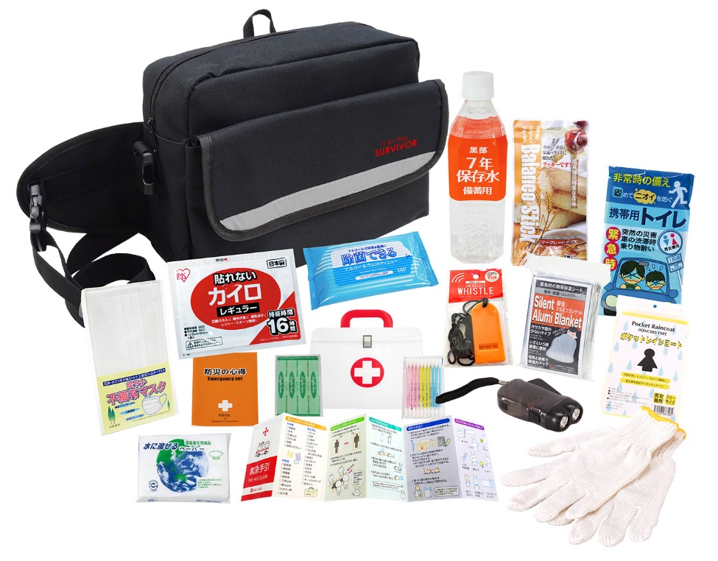
 |  |  | 【商品番号】 SR50-65 【本体サイズ】 収納バッグ：310×120×230ｍｍ 【パッケージサイズ】 380×240×110ｍｍ・1.51kg 【個装形態】 段ボール箱入 【入数】 8 【セット内容】 収納バッグ・防災の心得・ホイッスル・カイロ・レインコート・携帯用トイレ1P・ダイナモLEDライト・軍手・静音アルミブランケット・マスク・7年保存水500ml・バランススティック・除菌アルコールウェットティッシュ・水に流せるペーパー・救急4点セット 【商品説明】 オフィスでの常備がしやすい防災セット 【備考】 ※セット商品の色・柄は写真と異なる場合があります 【生産国】 中国・日本・タイ

